Лист1
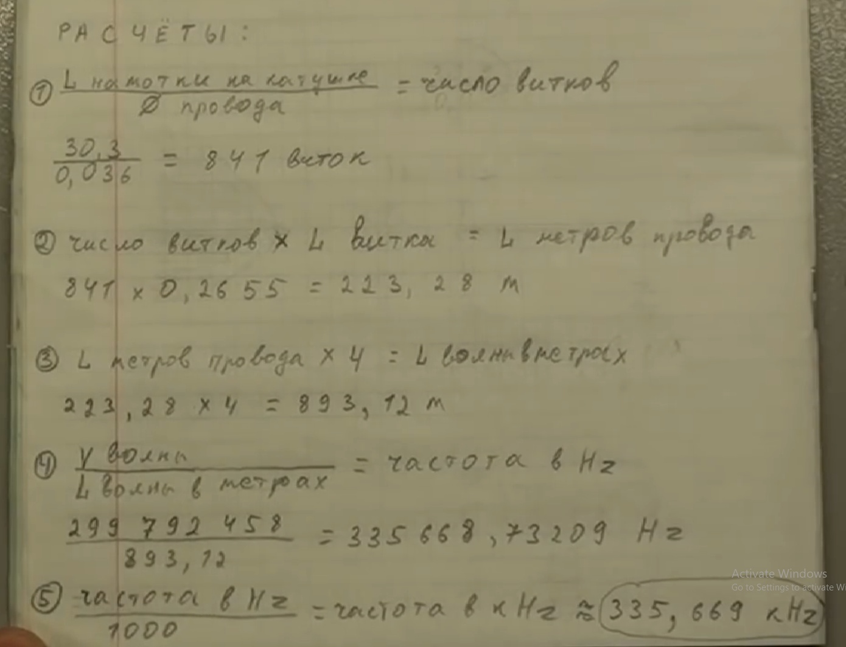
Скорость света | 299792458 | м/с
Длина намотки | 282.204 | м | -136.102
Длинна х 4 | 1128.816 | м |  | гармоники вниз
частота | 265581.33301 | Гц | 1 | 265581.33301
частота | 0.26558133301 | МГц | 2 | 132790.6665
 |  |  | 3 | 88527.111002
 | 0.53116266601 |  | 4 | 66395.333252
 |  |  | 5 | 53116.266601
 |  |  | 6 | 44263.555501
 |  |  | 7 | 37940.19043
один виток | 402 | мм | 8 | 33197.666626 | 33.197666626
в одном сантиметре | 30 | витков | 9 | 29509.037001 | 29.509037001
в одном мм | 3 | витков | 10 | 26558.133301 | 26.558133301
длинна намотки | 234 | мм | 11 | 24143.757546 | 24.143757546
длинна | 282204 | мм | 12 | 22131.777751 | 22.131777751
длинна | 282.204 | м | 13 | 20429.333308 | 20.429333308
 |  |  | 14 | 18970.095215 | 18.970095215
 |  |  | 15 | 17705.4222 | 17.7054222
 |  |  | 16 | 16598.833313 | 16.598833313
 |  |  | 17 | 15622.431353 | 15.622431353
 |  |  | 18 | 14754.5185 | 14.7545185
 |  |  | 19 | 13977.964895 | 13.977964895
 |  |  | 20 | 13279.06665 | 13.27906665
 |  |  | 21 | 12646.730143 | 12.646730143
 |  |  | 22 | 12071.878773 | 12.071878773
 |  |  | 23 | 11547.014479 | 11.547014479
 |  |  | 24 | 11065.888875 | 11.065888875
 |  |  | 25 | 10623.25332 | 10.62325332
 |  |  | 26 | 10214.666654 | 10.214666654
 |  |  | 27 | 9836.3456669 | 9.8363456669
 |  |  | 28 | 9485.0476074 | 9.4850476074
 |  |  | 29 | 9157.9770003 | 9.1579770003
 |  |  | 30 | 8852.7111002 | 8.8527111002
 |  |  | 31 | 8567.1397744 | 8.5671397744
 |  |  | 32 | 8299.4166565 | 8.2994166565
 |  |  | 33 | 8047.919182 | 8.047919182
 |  |  | 34 | 7811.2156767 | 7.8112156767

Лист2
 |  |  |  | x | y
текущая емкость | 2.70E-10 | 270 | pF | емкость | частота
текущая частота | 1.45E+06 |  |  | 270 | 1450 | 560 | 10
Xc = 1/(2πƒC) | 4.07E+02 |  |  | 560 | 1280 | 2340
Xl = 2πƒL | 4.07E+02 |  |  | 680 | 1127
текущая индуктивность | 4.46E-05

искомая частота | 1.00E+06
xl | 2.80E+02 |  |  | 560 | 1492.88 | 4.52E+02 | 1.00E+00
xc | 2.80E+02
искомая емкость | 5.68E-10 | 567.675 | pF

